公債費
 | 41. 公債費（人口１人当たり）

 | 時点 2016(H28)年度（毎年） |  |  |  |  |  |  | 平 均 値 |  |  |  | 34,126
 | 単位 円 |  |  |  |  |  |  | 標準偏差 |  |  |  | 14,261
 | 市町村名 | 指標 | 順位 |  | #REF! | 備考 | 市町村名 | 指標 | 順位 |  | #REF! | 備考

 | 市町村平均 | 34,126 |  | － |  |  | 八街市 | 29,667 |  | 29
 | 千葉市 | 58,649 |  | 3 |  |  | 印西市 | 24,577 |  | 36
 | 銚子市 | 49,294 |  | 8 |  |  | 白井市 | 22,322 |  | 41
 | 市川市 | 16,397 |  | 54 |  |  | 富里市 | 26,510 |  | 34
 | 船橋市 | 19,086 |  | 48 |  |  | 南房総市 | 91,915 |  | 1
 | 館山市 | 38,278 |  | 20 |  |  | 匝瑳市 | 38,252 |  | 21
 | 木更津市 | 21,886 |  | 44 |  |  | 香取市 | 47,056 |  | 10
 | 松戸市 | 17,843 |  | 51 |  |  | 山武市 | 49,662 |  | 7
 | 野田市 | 33,587 |  | 25 |  |  | いすみ市 | 51,153 |  | 4
 | 茂原市 | 40,348 |  | 18 |  |  | 大網白里市 | 21,681 |  | 45
 | 成田市 | 33,985 |  | 24 |  |  | 酒々井町 | 18,668 |  | 49
 | 佐倉市 | 17,717 |  | 52 |  |  | 栄町 | 39,494 |  | 19
 | 東金市 | 33,344 |  | 26 |  |  | 神崎町 | 36,411 |  | 22
 | 旭市 | 42,652 |  | 15 |  |  | 多古町 | 19,197 |  | 47
 | 習志野市 | 21,679 |  | 46 |  |  | 東庄町 | 30,087 |  | 27
 | 柏市 | 27,622 |  | 31 |  |  | 九十九里町 | 43,586 |  | 13
 | 勝浦市 | 44,881 |  | 12 |  |  | 芝山町 | 26,666 |  | 33
 | 市原市 | 24,545 |  | 37 |  |  | 横芝光町 | 42,921 |  | 14
 | 流山市 | 22,174 |  | 42 |  |  | 一宮町 | 29,880 |  | 28
 | 八千代市 | 27,515 |  | 32 |  |  | 睦沢町 | 40,543 |  | 17
 | 我孫子市 | 21,983 |  | 43 |  |  | 長生村 | 28,349 |  | 30
 | 鴨川市 | 48,882 |  | 9 |  |  | 白子町 | 24,492 |  | 39
 | 鎌ケ谷市 | 24,011 |  | 40 |  |  | 長柄町 | 41,854 |  | 16
 | 君津市 | 25,824 |  | 35 |  |  | 長南町 | 46,484 |  | 11
 | 富津市 | 35,447 |  | 23 |  |  | 大多喜町 | 50,783 |  | 6
 | 浦安市 | 18,134 |  | 50 |  |  | 御宿町 | 50,898 |  | 5
 | 四街道市 | 24,501 |  | 38 |  |  | 鋸南町 | 62,595 |  | 2
 | 袖ケ浦市 | 16,825 |  | 53

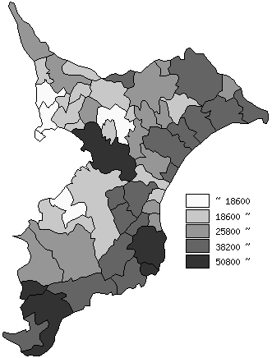
 | 市町村平均の推移
平成24年度 | 34118
平成25年度 | 34365
平成26年度 | 34345
平成27年度 | 33569
平成28年度 | 34126

《備 考》 ・資料出所 総務省「市町村別決算状況調」 ・算出方法 公債費÷住民基本台帳人口(H29.1.1)

